상품제안서
PGA 180g 칼라 전사 면사타올 3P | 상품코드: S38037

 |  |  |  |  |  |  | 02-713-8555 | www.synergygift.co.kr
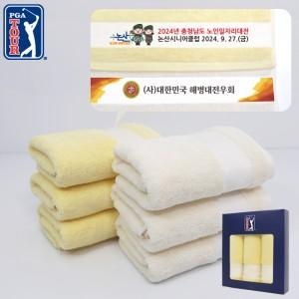

【상세/제작정보】 | <p><span style="font-size: 14pt;">※ 자수인쇄 디자인 난이도에 따라 인쇄비 편차 발생 됩니다.</span></p>

【인쇄/포장옵션】 | 자수, 풀칼라 / 포장지포장

【공급단가】 | 수량 | 30~ | 100~ | 500~ | 1,000~ | 2,000~
*VAT별도 | 아이보리 | 14,430원 | 14,200원 | 13,870원 | 13,320원 | 12,760원
 | 옐로우 | 14,430원 | 14,200원 | 13,870원 | 13,320원 | 12,760원

【상품 URL】 | https://www.synergygift.co.kr:443/src/goods_detail.php?gdno=38037

